2月份
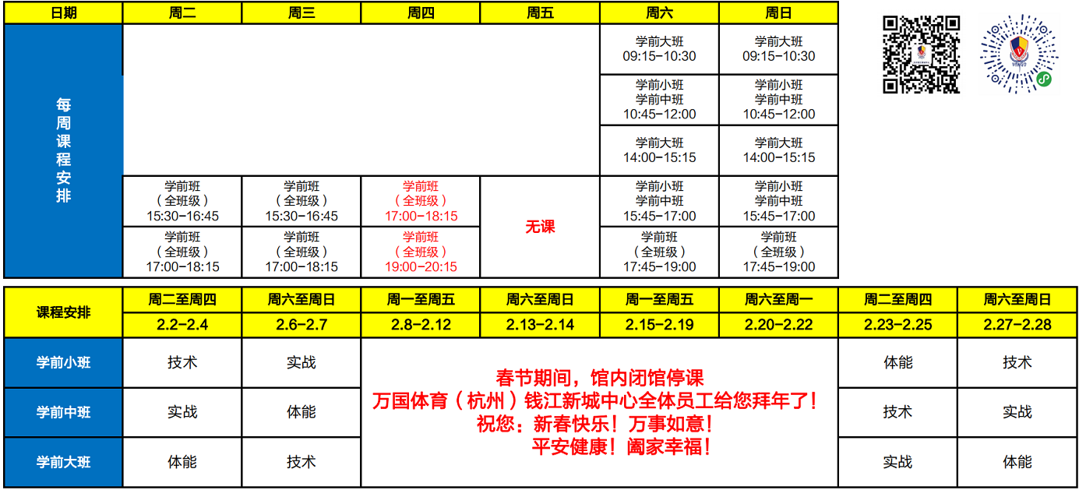
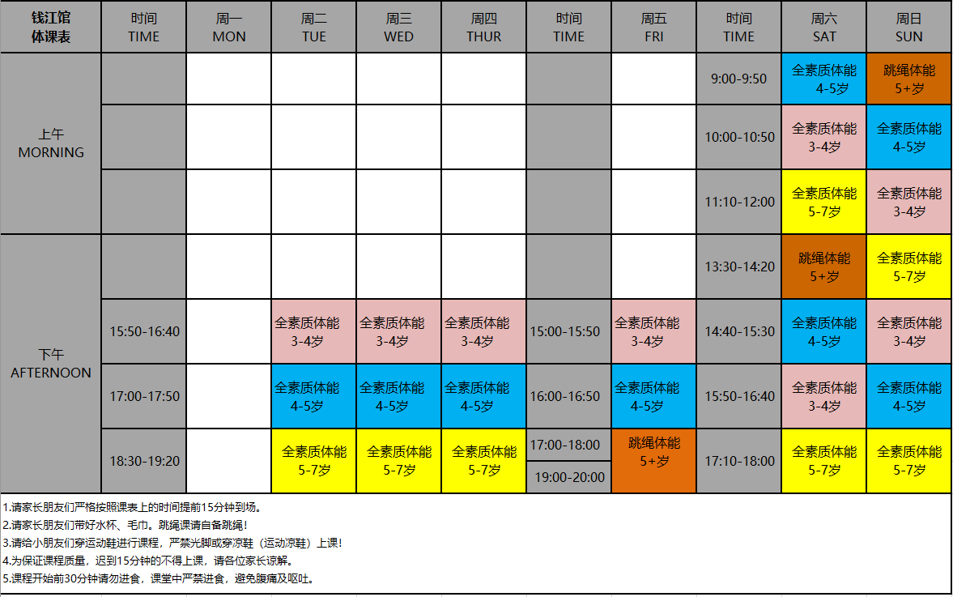
二份月(2月19~2月26号教资培训) |  |  |  |  |  |  | 二份月(2月19~2月26号教资培训)
时间 | 周一 |  | 周二 |  | 周三 |  | 时间 | 周四 |  | 周五 |  | 周六 | 周日
 | 事项1 | 事项2 | 事项1 | 事项2 | 事项1 | 事项2 |  | 事项1 | 事项2 | 事项1 | 事项2 | 事项 | 事项
08:00~09:00 | 送安安上学 | 买菜 | 送安安上学 | 买菜 | 送安安上学 | 买菜 | 08:00~09:00 | 送安安上学 | 买菜 | 送安安上学 | 买菜 | 吃早饭
09:00~10:00 | 收拾家务 | 听音频 | 收拾家务 | 听音频 | 收拾家务 | 听音频 | 09:00~10:00 | 收拾家务 | 听音频 | 收拾家务 | 听音频 | 体能课 (09:00~09:50) | 吃早饭
10:00~10:30 | 英语，20分钟 | 休息10分钟 | 英语，20分钟 | 休息10分钟 | 英语，20分钟 | 休息10分钟 | 10:00~10:30 | 英语，20分钟 | 休息10分钟 | 英语，20分钟 | 休息10分钟 |  | 阅读
10:30~11:00 | 英语，20分钟 | 休息10分钟 | 英语，20分钟 | 休息10分钟 | 英语，20分钟 | 休息10分钟 | 10:30~11:00 | 英语，20分钟 | 休息10分钟 | 英语，20分钟 | 休息10分钟 | 击剑课 （10:45~12:00） | 击剑课 （10:45~12:00）
11:00~11:30 | 其他，30分钟 |  | 其他，30分钟 |  | 其他，30分钟 |  | 11:00~11:30 | 其他，30分钟 |  | 其他，30分钟
11:30~12:00 | 午饭 |  | 午饭 |  | 午饭 |  | 11:30~12:00 | 午饭 |  | 午饭
12:00~13:00 | 瑜伽课 （12:00~13:00） |  | 午睡 |  | 午睡 |  | 12:00~13:00 | 瑜伽课 （12:00~12:30） |  | 午睡 |  | 午饭 | 午饭
13:00~13:30 | 午睡 |  | 阅读，20分钟 | 休息10分钟 | 阅读，20分钟 | 休息10分钟 | 13:00~13:30 | 午睡 |  | 瑜伽课 （13:00~14:00） |  | 英语 | 英语
13:30~14:00 | 阅读，20分钟 | 休息10分钟 | 阅读，20分钟 | 休息10分钟 | 阅读，20分钟 | 休息10分钟 | 13:30~14:00 | 阅读，20分钟 | 休息10分钟 |  |  | 艺术课/音乐课 | 图书馆
14:00~14:30 | 阅读，20分钟 | 休息10分钟 | 教资，20分钟 | 休息10分钟 | 教资，20分钟 | 休息10分钟 | 14:00~14:30 | 阅读，20分钟 | 休息10分钟 | 教资，20分钟 | 休息10分钟
14:30~15:00 | 教资，20分钟 | 休息10分钟 | 教资，20分钟 | 休息10分钟 | 教资，20分钟 | 休息10分钟 | 14:30~15:00 | 教资，20分钟 | 休息10分钟 | 教资，20分钟 | 休息10分钟
15:00~15:30 | 教资，20分钟 | 休息10分钟 | 其他，30分钟 |  | 其他，30分钟 |  | 15:00~15:30 | 教资，20分钟 | 休息10分钟 | 阅读，20分钟 | 休息10分钟 |  | 古诗/字母书写
15:30~16:30 | 接安安回家 | 陪安安玩 | 接安安回家 | 陪安安玩 | 接安安回家 | 陪安安玩 | 15:30~16:30 | 接安安回家 |  | 接安安回家 | 陪安安玩 | 古诗/作业 | 作业
16:30~18:00 | 晚饭 | 次日午饭 | 晚饭 | 次日午饭 | 晚饭 |  | 16:30~18:00 | 体能课 (17:00~17:50) |  | 晚饭 | 次日午饭 | 舞蹈课 (16:00~17:30) | 晚饭
18:00~19:00 | 学习古诗 | 作业/舞蹈/击剑 | 学习古诗 | 作业/舞蹈/击剑 | 学习古诗 | 作业/舞蹈/击剑 | 18:00~19:00 | 晚饭 |  | 英语课 (18:30~20:30) |  | 晚饭 | 英语课 (18:30~20:30)
19:00~20:30 | 洗漱 | 睡前故事 | 洗漱 | 睡前故事 | 洗漱 | 睡前故事 | 19:00~20:30 | 击剑课 (19:00~20:15) |  |  |  | 洗漱
21:00~07:30 | 睡觉 |  | 睡觉 |  | 睡觉 |  | 21:00~07:30 | 睡觉 |  | 洗漱 | 睡觉 | 睡觉 | 洗漱、睡觉

2021
计划完成度
 | 计划 | 实际
 | 2 | 1
 | 4 | 2
 | 6 | 3
 | 8 | 4
 | 10 | 5
 | 12 | 6
 | 14 | 7
 | 14 | 8
 | 14 | 15
 | 16 | 10
 | 18 | 11
 | 20 | 18
 | 22 | 13
 | 24 | 14
 | 26 | 15
 | 28 | 38
 | 30 | 17
 | 32 | 44
 | 34 | 19
 | 36 | 20
 | 38 | 66
 | 40 | 33
 | 42
 | 44
 | 46
 | 48
 | 50
 | 52
 | 54
 | 56
 | 58
 | 60
 | 62
 | 64
 | 66
 | 68
 | 70
 | 72
 | 74
 | 76
 | 78
 | 80
 | 82
 | 84
 | 86
 | 88
 | 90
 | 92
 | 94
 | 96
...
周 | 教资考试 |  |  | 英语学习 |  | 阅读书籍 |  | 计划% | 实际%
 | 普通话 | 教室资格证 |  | 流利说英语 | 瑞思英语
2021-01-03 |  | / |  | 打卡5次 | 背诵家长辅导语句 | 好妈妈胜过好老师-10页 |  | 2 | 1
2021-01-10 | 学习xx视频到05 |  |  | 打卡10次 |  | 好妈妈胜过好老师-11页 |  | 4 | 2
2021-01-17 | 学习xx视频到07 |  |  |  |  | 好妈妈胜过好老师-12页 |  | 6 | 3
2021-01-24 | 学习xx视频到09 |  |  |  |  | 好妈妈胜过好老师-13页 |  | 8 | 4
2021-01-31 | 学习xx视频到11 |  |  |  |  | 好妈妈胜过好老师-14页 |  | 10 | 5
2021-02-07 | 学习xx视频到13 |  |  |  |  | 好妈妈胜过好老师-15页 |  | 12 | 6
2021-02-14 | 学习xx视频到15 |  |  |  |  | 好妈妈胜过好老师-16页 |  | 14 | 7
2021-02-21 | 春节放假 | 春节放假 | 春节放假 | 春节放假 | 春节放假 | 春节放假 | 春节放假 | 14 | 8
2021-02-28 | 春节放假 | 春节放假 | 春节放假 | 春节放假 | 春节放假 | 春节放假 | 春节放假 | 14 | 15
2021-03-07 |  | 学习xx书到20页 |  |  |  | 孩子挑战-10 |  | 16 | 10
2021-03-14 |  | 学习xx书到21页 |  |  |  | 孩子挑战-11 |  | 18 | 11
2021-03-21 |  | 学习xx书到22页 |  |  |  | 孩子挑战-12 |  | 20 | 18
2021-03-28 |  | 学习xx书到23页 |  |  |  | 孩子挑战-13 |  | 22 | 13
2021-04-04 |  | 学习xx书到24页 |  |  |  | 孩子挑战-14 |  | 24 | 14
2021-04-11 |  | 学习xx书到25页 |  |  |  | 孩子挑战-15 |  | 26 | 15
2021-04-18 |  | 学习xx书到26页 |  |  |  | 孩子挑战-16 |  | 28 | 38
2021-04-25 |  | 学习xx书到27页 |  |  |  | 孩子挑战-17 |  | 30 | 17
2021-05-02 |  | 学习xx书到28页 |  |  |  | 孩子挑战-18 |  | 32 | 44
2021-05-09 |  | 学习xx书到29页 |  |  |  | 孩子挑战-19 |  | 34 | 19
2021-05-16 |  | 学习xx书到30页 |  |  |  | 孩子挑战-20 |  | 36 | 20
2021-05-23 |  | 学习xx书到31页 |  |  |  | 孩子挑战-21 |  | 38 | 66
2021-05-30 |  | 学习xx书到32页 |  |  |  |  |  | 40 | 33
2021-06-06 |  |  |  |  |  |  |  | 42
2021-06-13 |  |  |  |  |  |  |  | 44
2021-06-20 |  |  |  |  |  |  |  | 46
2021-06-27 |  |  |  |  |  |  |  | 48
2021-07-04 |  |  |  |  |  |  |  | 50
2021-07-11 |  |  |  |  |  |  |  | 52
2021-07-18 |  |  |  |  |  |  |  | 54
2021-07-25 |  |  |  |  |  |  |  | 56
2021-08-01 |  |  |  |  |  |  |  | 58
2021-08-08 |  |  |  |  |  |  |  | 60
2021-08-15 |  |  |  |  |  |  |  | 62
2021-08-22 |  |  |  |  |  |  |  | 64
2021-08-29 |  |  |  |  |  |  |  | 66
2021-09-05 |  |  |  |  |  |  |  | 68
2021-09-12 |  |  |  |  |  |  |  | 70
2021-09-19 |  |  |  |  |  |  |  | 72
2021-09-26 |  |  |  |  |  |  |  | 74
2021-10-03 |  |  |  |  |  |  |  | 76
2021-10-10 |  |  |  |  |  |  |  | 78
2021-10-17 |  |  |  |  |  |  |  | 80
2021-10-24 |  |  |  |  |  |  |  | 82
2021-10-31 |  |  |  |  |  |  |  | 84
2021-11-07 |  |  |  |  |  |  |  | 86
2021-11-14 |  |  |  |  |  |  |  | 88
2021-11-21 |  |  |  |  |  |  |  | 90
2021-11-28 |  |  |  |  |  |  |  | 92
2021-12-05 |  |  |  |  |  |  |  | 94
2021-12-12 |  |  |  |  |  |  |  | 96
2021-12-19 |  |  |  |  |  |  |  | 98
2021-12-26 |  |  |  |  |  |  |  | 100

EnglishCourse
